商品信息
COCO Living Space｜云朵窗帘绑带可爱云朵绑带
来源：COCO_Living_Space_Shopee全量审计_持续更新.xlsx｜工作表：高销量商品｜Excel第13行｜商品ID：29275787899

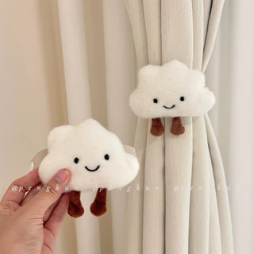
字段 | 内容 | 商品主图
序号 | 13
商品主图 | 见右侧嵌入主图
商品ID | 29275787899
商品中文名称 | 云朵窗帘绑带可爱云朵绑带
商品标题 | Adorable Clouds Curtain Tiebacks Bedroom Curtain Decor Ring Hooks Elastic Band Binding Rope Home Essentials
Shopee链接 | https://shopee.com.my/Adorable-Clouds-Curtain-Tiebacks-Bedroom-Curtain-Decor-Ring-Hooks-Elastic-Band-Binding-Rope-Home-Essentials-i.115498741.29275787899
近月销量显示 | 181 Sold/Month
近月销量下限 | 181
列表价格显示 | RM6.59
列表最低价(MYR) | 6.59
列表评分 | 4.9
累计总销量显示 | 5k+ Sold
累计总销量下限 | 5,000
是否精确 | FALSE
详情价格显示 | RM6.59
详情价(MYR) | 6.59
详情评分 | 4.9
评论覆盖 | 51
好评主题 | 51
差评/风险主题 | 51
图片来源URL | https://down-my.img.susercontent.com/file/sg-11134201-7rbni-m62fmfmohdu677@resize_w320_nl.webp
1688链接 | https://detail.1688.com/offer/970359503057.html?share_token=W30t7kC5lqXVBaGgOikFE5ROJ1DQCN76QZ9s0+XbG4muJZfxzWl9Dg%3D%3D&__share_id=5d171a7a-9e71-4daa-ad4c-070ef83ff954&rpg-cnt=share.offerDetail&offerId=970359503057&__zhi_token=Fouopj464qDaq&spm=a262eq.8992535%2F20260802.5103953.0&forcePC=1785666817640
颜色/规格 | 默认白色
长宽高 | 11cm/4.5cm/10.5cm
重量(g) | 50
单个成本 | 2.16
单个运费 | 2.30
国内段总价 | 4.46
国际头程
总成本估算
利润估算
预计毛利率估算
3个成本
3个运费
国内段总价2
国际头程2
总成本估算2
利润估算2
预计毛利率估算2
5个成本
5个运费
国内段总价3
国际头程3
总成本估算3
利润估算3
预计毛利率估算3
8个成本
8个运费
国内段总价4
国际头程4
总成本估算4
利润估算4
预计毛利率估算4

